商品情報
入力情報を見てバイヤー様が商談先を選定いたします。貴社商品の魅力や、バイヤーが取り扱うべき理由をご記入お願い致します。 参加申込書と共にメールで「shoudan@nicolina.jp」までご送付お願い致します。
※セミナーのみご参加の場合は商品情報は不要です。
※ご入力いただいた商品情報はオンライン商談会や販路開拓に活用させていただきます。
 |  |  |  |  |  |  |  |  |  | 売り先・ターゲット ※複数選択可
No. | 企業名 | webサイト | 商品名 | 商品説明 ※商品の特徴や類似品との違い、こだわりをバイヤー様に伝えてください。 | 商品の保存温度帯 ※常温、冷蔵、冷凍など | 内容量 ※単位も記入 | 希望小売価格 ※税抜 | 商品画像1 ※パッケージに入った状態が分かる画像 | 商品画像2 ※商品そのものが分かる画像 または盛り付け画像 | 百貨店 | 高質スーパー | 量販スーパー | セレクトショップ | 通販 | 卸・商社 | 外食 | 中食 | 宿泊施設 | その他 ※具体的に記入してください | 業務用対応可 | ギフト対応可 | 産地直送対応可
見本 | 有限会社 良品工房 | https://www.iimono-pro.com/ | ○○県産ホエー豚 肩ロース | うま味を引き出した極上の豚肉 ○○県産のホエーを飼料に加えているため、豚肉のうま味、甘みを最大限に引き出しています。とんかつやトンテキなどに最適です。 | 冷蔵 | 250g | 500円 |  | 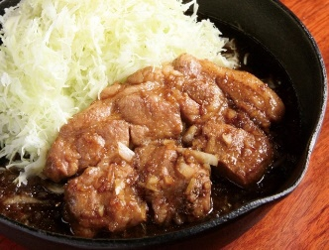 | ○ | ○ |  |  |  | ○ | ○ | ○ | ○ | 高齢者施設や給食などにも | ○ |  | ○
1
2
3
4
5
6
7

